Consolidado Estadística 311
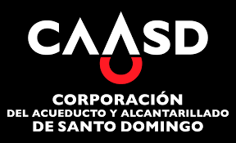

Corporacion de Acueducto y Alcantarillado de Santo Domingo (CAASD)

Cantidad de Quejas, Reclamaciones y Sugerencias Recibidas por el 311 Enero - Diciembre 2023

 | CASO | RESUELTA | PENDIENTE
QUEJAS | 195 | 188 | 5
RECLAMACIONES | 11 | 9 | 0
SUGERENCIAS | 0 | 0 | 0
OTRAS | 1 | 1 | 0

